Tema

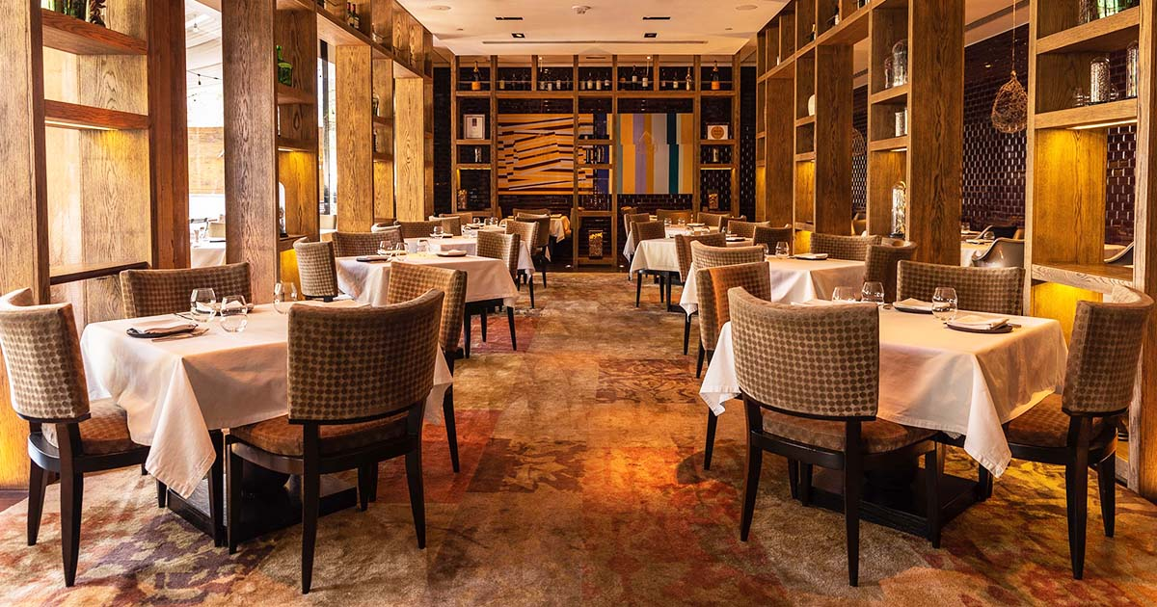

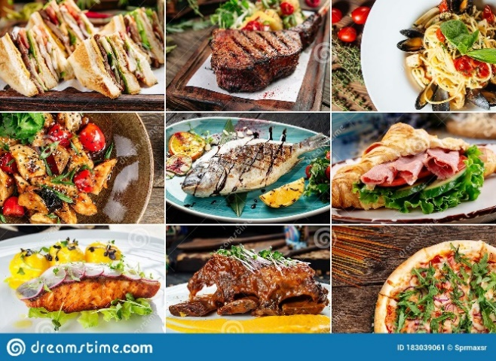
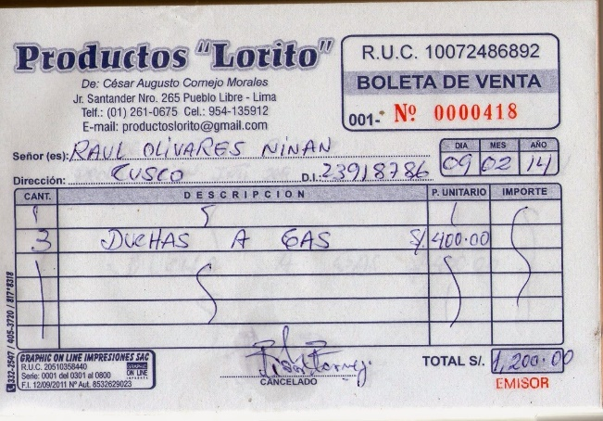
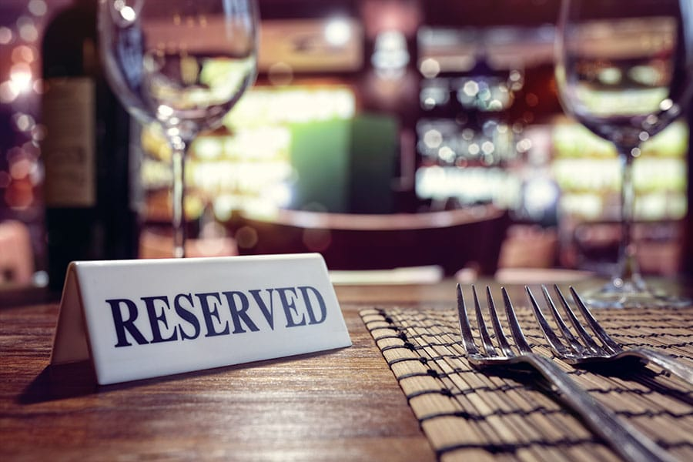
Restaurante

Cliente
Identificador(Id)

Nombre
IdCli | NombreCli | TelefonoCli | SexoCli | FecNacCli
1 | Juan | 913129561 | Varon | 01/04/1980
2 | Maria | 933239462 | Mujer | 04/09/1979
Teléfono Móvil o Teléfono Celular
3 | Pablo | 943349363 | Varon | 02/07/1992
4 | Juana | 953459264 | Mujer | 08/03/2000
5 | Martha | 963569165 | Mujer | 11/06/1984
6 | Julio | 973569161 | Varon | 09/03/1985
7 | Luis | 983569161 | Varon | 07/09/1975
Sexo biológico
8 | Carlos | 993569163 | Varon | 01/05/1997
9 | Tatiana | 923569164 | Mujer | 07/07/2004
10 | Alejandra | 933569165 | Mujer | 07/05/1989
Fecha de nacimiento

Reservacion
Identificador(Id)
Número de mesa
IdReserv | NroMesaReserv | FechaReserv | CantPersonReserv
1 | 4 | 01/02/2021 | 10
2 | 6 | 01/02/2022 | 23
3 | 2 | 02/02/2022 | 12
4 | 4 | 02/02/2022 | 7
5 | 3 | 03/02/2022 | 15
Fecha
6 | 5 | 03/03/2022 | 5
7 | 4 | 04/03/2022 | 17
8 | 2 | 03/05/2022 | 16
Cantidad de personas
9 | 1 | 09/05/2022 | 11
10 | 5 | 07/06/2022 | 6

Establecimiento
Identificador(Id)

Telefono
IdEstabl | TelefEstabl | UbicEstabl | NombreEstabl
1 | 934128562 | Jr Manco Capac, Huamanga, Ayacucho, Peru | Tullpa
2 | 944128562 | Jr Bolivar, Huamanga, Ayacucho, Peru | Tullpa
Ubicacion
3 | 954128562 | Jr Los ingenieros, Huamanga, Ayacucho, Peru | Tullpa
4 | 964128562 | Jr Amauta, Huamanga, Ayacucho, Peru | Tullpa
5 | 974128562 | Jr La Florida, Huamanga, Ayacucho, Peru | Tullpa
Nombre

Menu
Identificador(Id)
IdMenu | PrecioMenu | NombreMenu | DescripcionMenu
1 | S/ 25.00 | Tamal | Tamal de arroz Chakupe molido hecho tamal, dorado con pato asado
2 | S/ 99.00 | Ceviche a la Brasa | Conocido en término medio en brasas de carbón natural
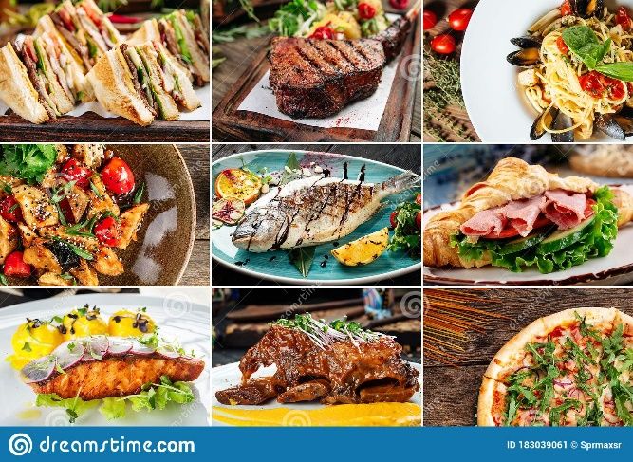
Precio
3 | S/ 90.00 | Causa Norteña
4 | S/ 45.00 | Croquetas | Croquetas de cachetes y morras de Mero Murique
5 | S/ 90.00 | Arroz con pato | Arroz con pato clásica del Fiesta
6 | S/ 25.00 | Pescado
Nombre
7 | S/ 25.00 | Pollo | A la brasa con papas fritas más ensaladas
8 | S/ 45.00 | Cerdo
9 | S/ 30.00 | Trucha | Trucha rosada con papas fritas
Descripcion
10 | S/ 50.00 | Cuy chactado

Empleado
Identificador(Id)

Nombre
IdEmpleado | NombEmpleado | DireccEmpleado | CargoEmpleado
1 | Lucia | Jr Hipólito Unanue | Chef
2 | Pedro | Jr Amazonas, 234 | Cocinero
Direccion
3 | Alfredo | Jr Maria Parado de Bellido | Cocinero
4 | Bertha | Jr Los libertadores | Cocinera
5 | Carla | Jr Vista Alegre | Recepcionista
Cargo
6 | Adriana | Jr Los libertadores 145 | Mesera
7 | Carolina | Jr Manco Capac | Mesera
8 | Mariela | Jr Andres Avelino Cáceres, 123 | Mesera
9 | Benjamin | Jr Los Álamos | Mesero
10 | Rodrigo | Jr Tupac Amaru | Mesero

Boleta
Identificador(Id)

Ruc
IdBoleta | RucBoleta | NombreCliBoleta | DireccCliBoleta | FechaBoleta | ImpTotBoleta
0000101 | 20123456784 | Lucia | Jr Manco capac | 03/04/2022 | S/ 60.00
0000102 | 20123456784 | Carlos | Jr Cusco | 03/04/2022 | S/ 145.00
0000103 | 20123456784 | Korina | Jr Los igenieros | 04/05/2022 | S/ 35.00
Nombre del cliente
0000104 | 20123456784 | David | Jr Los álamos | 04/05/2022 | S/ 70.00
0000105 | 20123456784 | Alfredo | Jr Junin | 05/05/2022 | S/ 90.00
Dirección del cliente
0000106 | 20123456784 | Aldair | Jr Lima | 05/05/2022 | S/ 65.00
0000107 | 20123456784 | Fernando | Jr Los libertadores | 06/06/2022 | S/ 120.00
0000108 | 20123456784 | Mario | Jr Atahualpa | 06/06/2022 | S/ 45.00
Fecha
0000109 | 20123456784 | Julia | Jr Ayacucho | 08/07/2022 | S/ 25.00
0000110 | 20123456784 | Julian | Jr Junin | 08/07/2022 | S/ 50.00

Importe total

